說明
照片 | 系統編號 | RFID環號 | 鴿名 | 國別 | 鴿性別 | 鴿齡 (月) | 重量 g | 身體長 | 翼展 長度 | 血統 | 五芒星 戰力指標 | 歷史成績
外觀 翼展 |  |  |  |  |  |  |  |  | 如下圖 | 如果有就填， 就是第一代

 | 翼展照片 |  |  |  |  |  | 外觀照
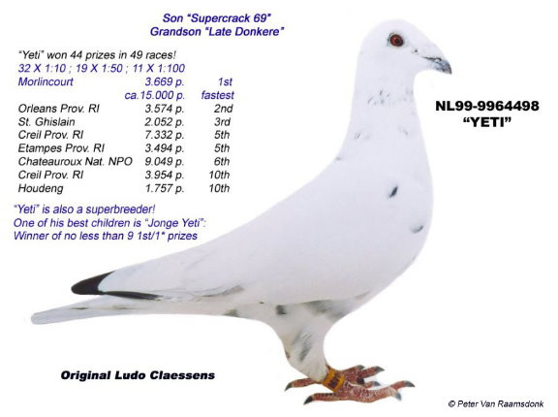
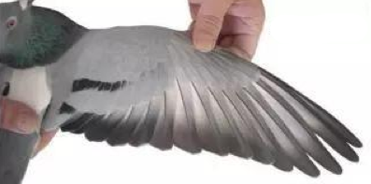

翼展
長度mm
身體
長度mm

